信用交易
融资融券市场交易数据统计(2023-02-08)

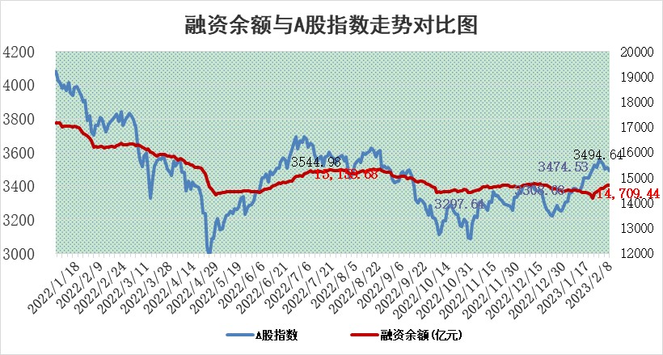
标的证券 | 融资融券余额（亿元） | 融资余额（亿元） | 融券余额（亿元） | 融资买入额（亿元） | 融资融券规模变化（亿元） | 融资余额增幅(‰) | 融券余额增幅(%)
统计数据 | 15,656.15 | 14,709.44 | 946.72 | 596.34 | 13.74 | 1.01 | -0.11

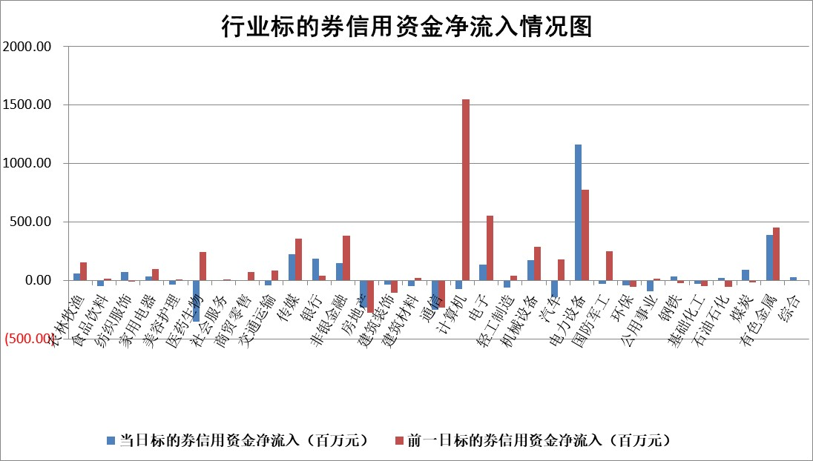

标的基金代码 | 标的基金简称 | 融资余额/市值(%) | 融资余额增幅(%) | 融资买入额/成交金额(%) | （融资余额净增额-融券余额净增额）/市值(‱) | 融券余额降幅(%) | ABS[（融资余额净增额-融券余额净增额）/市值净增额-1](%)
159902 | 华夏中小板ETF | 0.00 | 0.00 | 0.00 | 0.00 | 0.00 | 100.00
159915 | 易方达创业板ETF | 1.49 | 2.91 | 195.73 | 4.65 | 7.28 | 108.13
159919 | 嘉实沪深300ETF | 4.40 | -1.29 | 0.99 | -5.78 | -0.13 | 88.02
159920 | 华夏恒生ETF | 73.67 | -0.15 | 3.05 | -10.35 | 38.51 | 100.00
159922 | 嘉实中证500ETF | 0.42 | -0.50 | 12.13 | 2.52 | 0.68 | 103.93
159925 | 南方沪深300ETF | 0.01 | 0.00 | 0.00 | 0.00 | 0.00 | 100.00
159928 | 消费ETF | 0.78 | -0.65 | 7.30 | -0.41 | 0.68 | 99.52
159934 | 易方达黄金ETF | 465.87 | -0.08 | 32.48 | -38.22 | 0.00 | 1417.67
159939 | 全指信息技术ETF | 0.50 | -2.01 | 27.34 | 0.66 | 19.72 | 100.53
159940 | 全指金融地产ETF | 0.16 | -9.62 | 0.01 | -1.68 | 0.00 | 84.20
159995 | 半导体芯片ETF | 1.74 | 1.09 | 140.92 | 2.11 | 1.69 | 102.05
159997 | 天弘中证电子ETF | 1.70 | 0.96 | 1.98 | 1.62 | 1.16 | 101.38
159998 | 天弘中证计算机主题ETF | 0.18 | 18.33 | 0.09 | 2.84 | 0.00 | 103.70
510050 | 华夏上证50ETF | 9.46 | -0.17 | 65.01 | -1.01 | 2.40 | 65.34
510180 | 华安上证180ETF | 0.45 | 0.33 | 0.97 | 0.23 | 6.22 | 101.37
510880 | 华泰柏瑞红利ETF | 0.21 | -1.65 | 0.32 | -0.20 | 91.98 | 101.59
510900 | 易方达恒生H股ETF | 105.06 | -0.19 | 3.33 | -19.82 | 0.00 | 72.55
511010 | 5年期国债ETF | 0.00 | 0.00 | 0.00 | 0.00 | 0.00 | 100.00
511380 | 可转债及可交换债券ETF | 11.08 | -5.84 | 5.42 | -68.65 | 0.00 | 67.97
512000 | 全指证券ETF | 6.22 | 0.86 | 24.73 | 4.96 | -0.96 | 107.20
512010 | 沪深300医药卫生ETF | 3.68 | -1.26 | 37.95 | -4.73 | -0.24 | 128.85
512070 | 沪深300非银ETF | 1.35 | 1.79 | 25.90 | 2.56 | 1.61 | 101.98
512400 | 南方中证申万有色金属ETF | 1.25 | -9.00 | 0.83 | -9.31 | 5.53 | 85.62
512580 | 广发中证环保产业ETF | 0.67 | -4.42 | 0.07 | -3.10 | 0.00 | 42.77
512660 | 国泰中证军工ETF | 2.85 | 3.22 | 13.95 | 8.43 | -1.32 | 105.32
512800 | 华宝中证银行ETF | 16.31 | -0.37 | 1.46 | -4.75 | 5.05 | 91.59
512980 | 广发中证传媒ETF | 1.16 | 0.52 | 124.80 | 0.65 | 2.19 | 100.20
515030 | 华夏中证新能源汽车ETF | 1.90 | -0.24 | 24.87 | -0.66 | -0.71 | 99.30
515050 | 华夏中证5G通信主题ETF | 1.36 | 0.22 | 10.34 | 1.15 | 8.52 | 100.85
515070 | 华夏中证人工智能ETF | 1.31 | -0.06 | 1.53 | -0.08 | 0.00 | 99.95
标的股票比较指标 |  | 融资余额/流通A股市值(%) | 融资余额增幅(%) | 融资买入额/成交金额(%) | （融资余额净增额-融券余额净增额）/流通A股市值(‱) | 融券余额降幅(%) | ABS[（融资余额净增额-融券余额净增额）/流通A股市值净增额-1](%)
前十名标的个股 |  | 仁东控股 | 联特科技 | 华能水电 | 联特科技 | 华远地产 | 信德新材
 |  | 莱茵生物 | 拓日新能 | 闰土股份 | 神思电子 | 富通信息 | 纽泰格
 |  | 数码视讯 | 新余国科 | 金证股份 | 天娱数科 | 晋亿实业 | 星环科技
 |  | 全柴动力 | 天娱数科 | 亿帆医药 | 宇环数控 | 梅雁吉祥 | 兆龙互连
 |  | 海兰信 | 亚玛顿 | 外高桥 | 视觉中国 | 厦门港务 | 芯海科技
 |  | 亚通股份 | 神思电子 | 首创环保 | 铜牛信息 | 福昕软件 | 华兰疫苗
 |  | 尖峰集团 | 科森科技 | 海通证券 | 亚玛顿 | 新里程 | 唯赛勃
 |  | 永信至诚 | 新朋股份 | 生益科技 | 厦钨新能 | 中国科传 | 东威科技
 |  | 中体产业 | 振江股份 | 芯导科技 | 迈赫股份 | 国药一致 | 万润新能
 |  | 先惠技术 | 奥飞数据 | 九牧王 | 龙芯中科 | 联合光电 | 盛达资源
后十名标的个股 |  | 泽达易盛 | 微电生理 | 中航电测 | 东方锆业 | 国际实业 | 胜华新材
 |  | 中航机电 | 中瓷电子 | 鸿博股份 | 百胜智能 | 恒星科技 | 中兰环保
 |  | 岱美股份 | 东方锆业 | 香农芯创 | 云从科技 | 通宇通讯 | 南山智尚
 |  | 皇马科技 | 百胜智能 | 昊华科技 | 京北方 | 明月镜片 | 国安达
 |  | 飞科电器 | 京北方 | 中航电子 | 九强生物 | 星帅尔 | 亿帆医药
 |  | 中国人寿 | 联动科技 | 德马科技 | 安妮股份 | 摩恩电气 | 宇环数控
 |  | 杭叉集团 | 川仪股份 | 哈工智能 | 联动科技 | 中一科技 | 九号公司 | ;
 |  | 晨光股份 | 天孚通信 | 泽达易盛 | 赛特新材 | 中科通达 | 华胜天成
 |  | 中信特钢 | 艾德生物 | 中航机电 | 德科立 | 金冠电气 | 博威合金
 |  | 欧派家居 | 海创药业 | 东旭光电 | 格灵深瞳 | 品茗科技 | 浙江恒威
说明：1.以上普通交易数据和信用交易数据皆以交易日收盘后数据为基准；2.上述标的证券总数据只计算标的证券市场总数据，不包括从标的证券中调出去标的证券数据，所以与交易所公布的总值略有不同； 3.上述行业采用申万一级行业分类；4.以上标的基金和标的个股中比较的6个指标值中：前5个（从左至右）为正向指标，值越大排名越靠前；第6个为逆向指标，值越小，排名越靠前；5.第6个指标中ABS[]表示求绝对值，其主要用于考量信用资金相对净流入对股价相对净变化的贡献程度；6.数据来源：wind，交易所。

 | 证券代码 | 新增融资余额 | 融资买入额 | 融资买入增幅前10
远大智能 | 002689 | 28175353 | 42268582 | 199%
亚太股份 | 002284 | 21555247 | 34242865 | 82%
赛诺医疗 | 688108 | 72122899 | 101076547 | 78%
湖南发展 | 000722 | 66023557 | 137112987 | 75%
柘中股份 | 002346 | 14584119 | 36845980 | 58%
国城矿业 | 000688 | 24683149 | 48240585 | 54%
兆新股份 | 002256 | 1985058 | 4066269 | 52%
凯美特气 | 002549 | 33806472 | 61340055 | 52%
华昌达 | 300278 | 13474542 | 19303225 | 48%
新华联 | 000620 | 27311937 | 39201759 | 43%

 | 证券代码 | 新增融资余额 | 融资买入额 | 融资买入增幅前10
兔宝宝 | 002043 | 73310337 | 89923983 | 334%
捷昌驱动 | 603583 | 26026415 | 31686727 | 262%
湘财股份 | 600095 | 94196837 | 132280449 | 252%
中谷物流 | 603565 | 49103883 | 60098371 | 234%
中青宝 | 300052 | 24215352 | 31377809 | 98%
顾家家居 | 603816 | 138518545 | 188424210 | 78%
喜临门 | 603008 | 31503289 | 48351944 | 77%
财信发展 | 000838 | 10831830 | 17666790 | 74%
苏州银行 | 002966 | 10578096 | 19143736 | 72%
金诚信 | 603979 | 23858538 | 36098133 | 60%

